DATA
HKN-TTA
DATE: 20260119
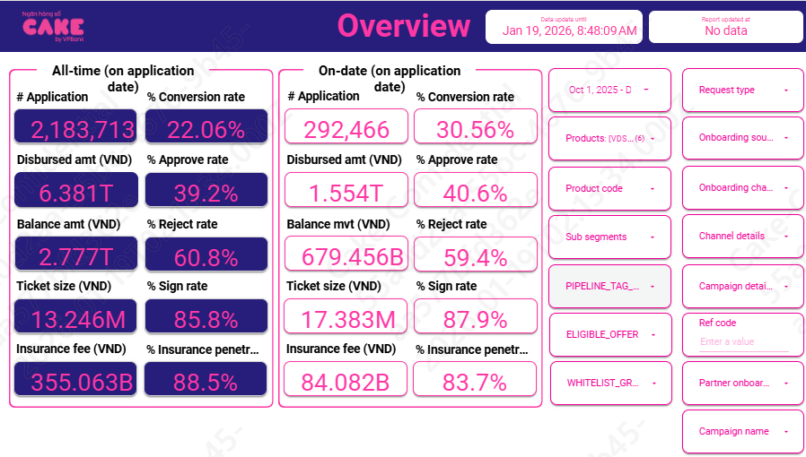
1 | Aproval rate, signed rate

 | aprroval rate |  | 40.60%
 | Signed rate |  | 87.90%

2 | Disburse, Tenor, Insurance, IR

 | Disburse date | # Disburse | Disburse amount (VND) | Current balance (VND) | Ticket size (VND) | Avg tenor (Month) | Avg IR (%) | Insurance fee (VND) | % Insurance penetration by date
 | Dec-25 | 32,772 | 548,675,330,000 |  | 16,742,199 | 18 | 54.6% | 29,675,330,000 | 83.8% | 519,000,000,000
 | Nov-25 | 29,245 | 513,998,730,000 |  | 17,575,611 | 18 | 53.7% | 27,688,730,000 | 83.6% | 486,310,000,000
 | Oct-25 | 27,368 | 490,981,460,000 |  | 17,939,983 | 18 | 53.0% | 26,727,460,000 | 83.8% | 464,254,000,000
 | AVG |  |  |  | 17.38 | 17.98 | 53.80% | 6.84% | 83.71%
 |  |  |  |  | adjust tenor | 15
 |  |  |  |  |  |  |  |  |  |  |  |  | 31
 |  |  |  |  |  |  |  |  |  |  |  |  | 2,230.80
 | IR | 50.59%
 |  | Oct-25 | Nov-25 | Dec-25
 |  | 67,780,881,126 | 73,098,022,166 | 84,018,664,928
 | Thu lãi | 67,607,734,919 | 72,936,674,388 | 83,866,380,605
 | Thu lãi | 173,146,207 | 161,347,778 | 152,284,323

 |  | 49,158,294,049,698 | 52,790,019,457,372 | 60,298,603,671,483
 | [VDS] - Cashloan | 48,868,936,628,370 | 52,524,695,925,644 | 60,045,463,197,120
 | [VDS] - Cashloan LP | 61,724,581,506 | 47,080,211,824 | 34,172,271,856
 | [VDS] - Cashloan O2O | 7,397,066,808 | 10,725,112,863 | 14,341,660,065
 | [VDS] - Payroll Cashloan | 220,235,773,014 | 207,518,207,041 | 200,083,218,881
 | [VDS] - Cashloan LP (VDS) |  |  | 1,043,058,576
 | [VDS] - Cashloan LP (VTPOST) |  |  | 549,718,584
 | [VDS] - Cashloan LP (VTT) |  |  | 2,950,546,401

 | COF | 7.41%
 | Years (BUSINESS_DATE) | Months (BUSINESS_DATE) | Sum of BALANCE | Sum of Lai DCV
 | 2025 | Oct | 55,933,803,695,223 | 11,156,117,582
 |  | Nov | 59,870,710,376,544 | 12,154,197,854
 |  | Dec | 61,505,414,870,437 | 12,709,956,410

3 | UW, collection, MKT
 |  | Oct-25 | Nov-25 | Dec-25
 | New ACC | 27,305 | 29,191 | 32,735
 |  | 63 | 54 | 37

 | Active acc | 155,368 | 163,592 | 173,179
 |  | 731 | 707 | 685

 | MKT acquisition
 | UW | 1,083,868,311 | 1,097,328,611 | 1,304,815,795
 |  | 2,328,551 | 1,769,148 | 1,751,577

 | Collection | 448,252,866 | 660,980,117.67 | 591,694,987.79
 |  | 2,218,083 | 3,111,106 | 2,558,083
 | SMS | 82,468,427 | 75,906,435 | 68,013,675
 |  | 407,297

 | Econtract | 21,960,093
 |  | 50,015
 | NFC | 42,140,309
 |  | 97,229

 | MKT acquisition | -
 | UW | 0.0391
 | Collection | 0.0080 | Sử dụng mức tương đương Q2 do quý 3 thay đổi collection, chi phí ko đầy đủ
 | SMS | 0.00046
 | Disburse cost | 0.0007

4 | RR

 | Sum of principal_balance_at_report_month | Column Labels
 | Row Labels | 202412 | 202501 | 202502 | 202503 | 202504 | 202505 | 202506 | 202507 | 202508 | 202509 | 202510 | 202511 | 202512
 | B00 | 878,424,456,542 | 917,192,892,536 | 850,831,219,553 | 883,404,598,124 | 937,603,087,044 | 980,111,099,479 | 1,027,261,986,733 | 1,181,448,315,963 | 1,281,823,886,977 | 1,462,645,054,664 | 1,633,421,562,432 | 1,807,554,443,037 | 1,985,431,457,415
 | B01 | 45,727,834,444 | 34,616,267,163 | 60,286,989,056 | 36,706,006,560 | 42,512,307,958 | 42,643,599,548 | 48,112,568,561 | 47,523,812,698 | 58,065,500,533 | 71,089,267,565 | 75,894,346,867 | 85,696,475,686 | 89,465,708,913
 | B02 | 33,725,444,512 | 29,150,485,977 | 24,484,796,253 | 31,543,912,226 | 23,181,624,895 | 25,804,878,112 | 28,540,904,388 | 30,676,677,755 | 32,525,842,641 | 39,979,282,685 | 46,672,856,281 | 54,616,301,464 | 60,441,802,966
 | B03 | 28,521,075,853 | 32,171,271,800 | 29,144,261,441 | 22,792,325,267 | 29,401,208,161 | 22,493,748,814 | 23,990,917,428 | 25,087,574,684 | 28,304,181,495 | 30,458,006,637 | 35,795,239,505 | 43,935,637,638 | 51,242,633,344
 | B04 | 21,409,113,220 | 28,091,622,283 | 31,885,565,910 | 28,204,144,057 | 22,127,141,209 | 28,329,852,027 | 21,839,674,500 | 24,327,397,887 | 24,987,976,184 | 27,332,081,594 | 30,251,439,843 | 34,432,839,343 | 43,582,746,640
 | B05 | 16,665,078,952 | 21,246,146,579 | 27,006,920,956 | 30,106,390,726 | 27,797,395,060 | 21,776,291,843 | 27,844,339,049 | 20,886,020,154 | 24,042,055,126 | 24,514,908,464 | 26,707,638,436 | 29,933,855,219 | 33,871,177,985
 | B06 | 12,856,471,988 | 17,032,567,993 | 20,476,768,193 | 27,180,615,248 | 29,751,846,799 | 25,910,609,309 | 21,513,285,208 | 28,734,090,485 | 20,577,972,280 | 23,699,107,097 | 25,019,435,659 | 26,370,636,982 | 28,686,362,071
 | B07 | 11,237,301,666 | 12,309,231,248 | 16,164,021,918 | 20,538,555,425 | 26,953,350,070 | 29,976,215,692 | 25,612,429,808 | 20,043,997,323 | 29,145,055,409 | 20,472,697,559 | 22,709,159,969 | 24,679,693,129 | 26,207,668,970
 | B08 | 7,860,625,215 | 11,455,487,362 | 12,583,665,538 | 16,043,003,156 | 20,068,348,013 | 26,672,531,885 | 29,446,778,044 | 25,803,264,329 | 18,876,020,056 | 28,696,202,577 | 20,376,272,092 | 22,604,000,374 | 23,968,209,324
 | B09 | 7,350,464,367 | 7,455,963,958 | 10,610,195,008 | 12,382,523,713 | 16,034,714,450 | 20,236,073,935 | 26,391,082,550 | 30,085,684,442 | 25,577,053,386 | 18,868,084,455 | 22,355,222,356 | 20,376,272,092 | 23,279,496,109
 | B10+ | 27,464,404,589 | 35,146,009,561 | 41,434,823,878 | 52,540,029,934 | 64,922,553,647 | 81,438,953,857 | 101,675,027,792 | 128,066,110,342 | 159,063,350,752 | 184,636,161,138 | 210,473,098,132 | 232,828,320,488 | 254,105,443,862

 | Row Labels | Adjust | Average | 202510 | 11 | 12
 | B00 | 5.10% | 5.13% | 5.19% | 5.25% | 4.95%
 | B01 | 69.30% | 69.38% | 65.65% | 71.96% | 70.53%
 | B02 | 91.50% | 92.50% | 89.53% | 94.14% | 93.82%
 | B03 | 97.26% | 98.24% | 99.32% | 96.19% | 99.20%
 | B04 | 97.36% | 98.34% | 97.72% | 98.95% | 98.37%
 | B05 | 97.21% | 98.19% | 100.00% | 98.74% | 95.83%
 | B06 | 96.97% | 97.95% | 95.82% | 98.64% | 99.38%
 | B07 | 97.74% | 98.73% | 99.53% | 99.54% | 97.12%
 | B08 | 91.71% | 92.63% | 77.90% | 100.00% | 100.00%
 | B09
 | B10+

5 | Allocation cost

Direct HR | 0.009 | báo cáo upl
Indirect HR | 0.024
System | 0.012
Other | 0.012

6 | Early repayment

 | MOB13 | 10 | 11 | 12
 | VDS | 8% | 8% | 8%
 | VDS | 8% | 8% | 8%

 | MOB4-other | 10 | 11 | 12
 | VDS | 5% | 5% | 5%
 | VDS | 5% | 5% | 5%

 | Balance
 | VDS | 1,873,560,534,525 | 2,072,466,106,173 | 2,269,684,868,394
 | VDS | 7,459,775,694 | 6,974,057,806 | 6,432,786,980

 | MOB0-1 | 8.0%
 | MOB2-3 | 8.0%
 | MOB4-other | 5.0%

